セルの斜め半分を塗りつぶす
abc | asdfasdfsadfsadfsadf |  | asdfasdfsadfsadfsadf | 文字方向＋罫線でマクロなしでも斜め塗りつぶしが可能。 | あ

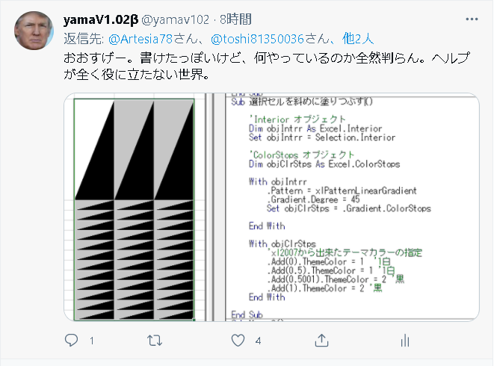
 |  | Sub 選択セルを斜めに塗りつぶす()

 |  | 'Interior オブジェクト
 |  | Dim objIntrr As Excel.Interior
 |  | Set objIntrr = Selection.Interior

 |  | 'ColorStops オブジェクト
 |  | Dim objClrStps As Excel.ColorStops

 |  | With objIntrr
 |  | .Pattern = xlPatternLinearGradient
 |  | .Gradient.Degree = 45
 |  | Set objClrStps = .Gradient.ColorStops

 |  | End With

 |  | With objClrStps
 |  | 'xl2007から出来たテーマカラーの指定
 |  | .Add(0).ThemeColor = 1 '1白
 |  | .Add(0.5).ThemeColor = 1 '1白
 |  | .Add(0.5001).ThemeColor = 2 '黒
 |  | .Add(1).ThemeColor = 2 '黒
 |  | End With

 |  | End Sub

Sheet4
